Sheet1
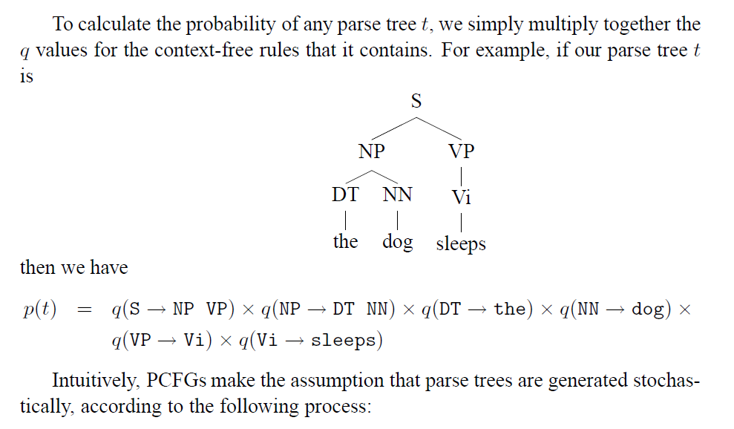
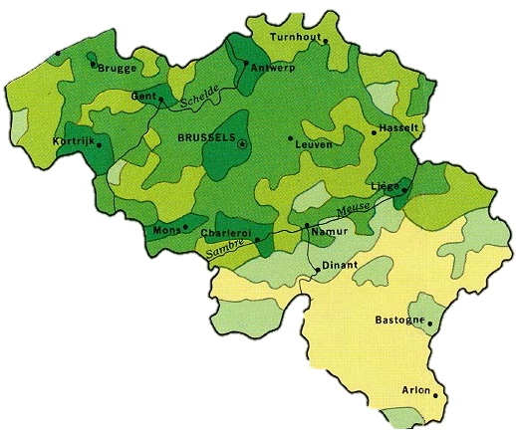
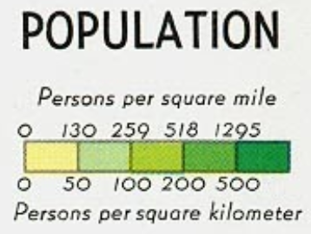

height | 27
wdith | 22

 |  |  |  |  | deze cel heeft 500 inwoners/km²
 |  |  |  |  |  | --> data type met #inwoners & PDA
 |  |  |  |  |  | elke cel bevat pointer naar data element
 |  |  |  |  | deze cel heeft 50 inwoners/km²

 |  |  |  |  | deze cel heeft 'nullptr'

height | 13
wdith | 11 | IDEA 1
 |  |  | --> PDA maken adhv CFG |  |  |  | (uitleg CFG)
 |  |  | https://www.javatpoint.com/automata-cfg-to-pda-conversion |  |  |  | https://www.youtube.com/watch?v=Rhqk9HYiB7Q
 |  |  | string parsen naar cell PDA heeft lengte van #inwoners cel.
 |  |  | Symbols zijn:
 |  |  |  | Healthy
 |  |  |  | Infected
 |  |  |  | Dead
 |  |  | En worden bepaald door resultaat vorige iteratie op buurcellen (uitlezen stack PDA)
(ik weet toch geen manier om het accepten van een string een invloed te doen hebben op de PDA/Cellular automaat
 |  |  | PDA zelf wordt niet zozeer gebruikt, dus CFG maakt niet echt uit

 |  | IDEA 2 | --> PDA maken adhv PCFG
 |  |  |  | (PCFG = probabilistic Context Free Grammar)
 |  |  | https://www.youtube.com/watch?v=wSONlMwa9rE
Omzetting naar PDA is nog niet duidelijk, PCFG is wel krachtiger dan CFG Aangezien je hierin de probability al kan zetten

Sheet2
 |  |  |  |  |  |  |  |  |  |  |  | zit vast na deze iteratie

 | 0 | 1 | 2 | 3 | 4 | 5 | 6 | 7 | 8 | 9 | 10
0
1
2
3
4
5
6
7
8
9
10
11
12

<-- add these 2 cells so the infection spreads everywhere

